Schaubild A6.2-1
Schaubild A6.2-1: Anteile der Sektoren am Ausbildungsgeschehen in den Bundesländern 2015 (100%= alle Anfänger/-innen im Ausbildungsgeschehen)

Hinweis für WBV: Bitte beide Landkarten nebeneinander als eine Grafik abbilden.

Sektor "Berufsausbildung" |  |  | Sektor "Integration in Berufsausbildung (Übergangsbereich)"
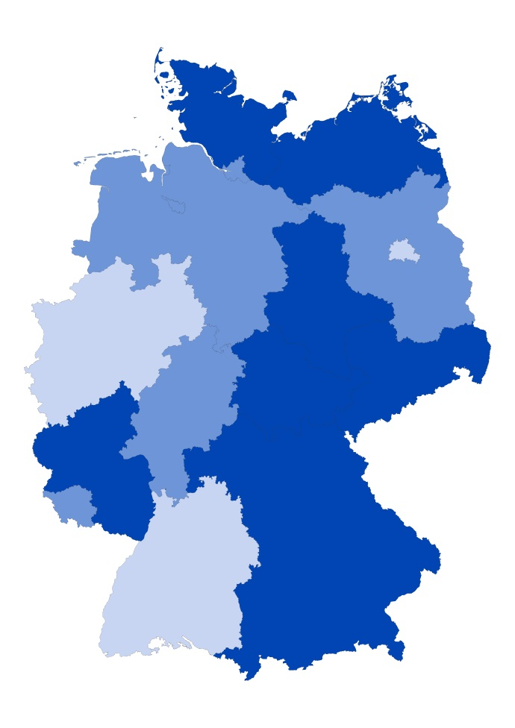
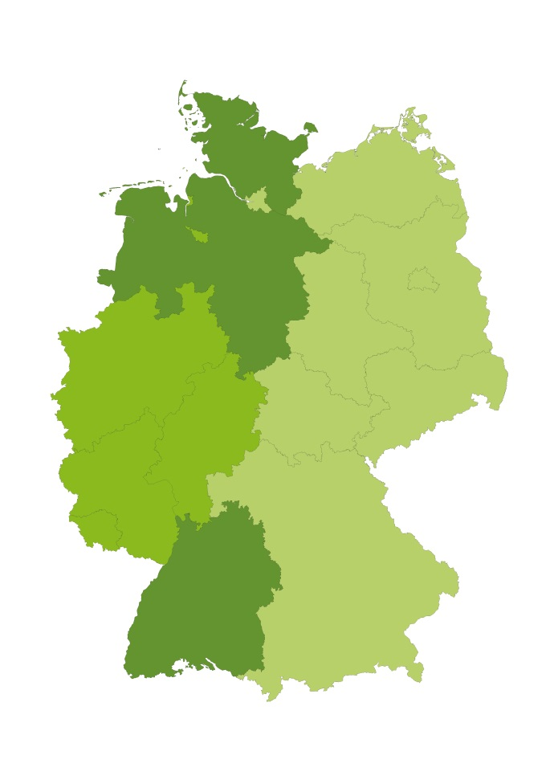

Legende: |  |  |  | Legende:

Unter Durchschnitt | bis 32,2% | A |  | Unter Durchschnitt | bis 11,2% | A
Durchschnitt | 32,3 %- 37,0% | B |  | Durchschnitt | 11,3% - 15,7% | B
Über Durchschnitt | ab 37,1% | C |  | Über Durchschnitt | ab 15,8% | C
Quelle: "Schnellmeldung Integrierte Ausbildungsberichterstattung" auf Basis der Daten der statistischen Ämter des Bundes und der Länder sowie der Bundesagentur für Arbeit, Datenstand: 04.03.2016

